CFDT

Mise à jour le 6 avril 2023
Dans le cadre de la campagne 2023 d'épargne salariale qui s'est ouverte, la CFDT vous fait profiter de cet outil d'aide aux choix d'affectation de vos montants nets d'intéressement et participation au titre de 2022.
Concernant l'interessement, vous devez exprimer vos choix sur le site NATIXIS pour le 24 avril à 17h au plus tard (délais postaux inclus).
Concernant la participation le calendrier n'est pas encore connu !
Vous trouverez un onglet, rappellant les nouveaux fonds disponibles sur le PEG Altice France, négocié en mars, et opéré par Natixis.
Grâce à ce simulateur, vous avez la possibilité de tester les différentes options de placements qui s'offrent à vous, et d'optimiser si vous le souhaitez l'abondement auquel vous avez droit :
PERCOL Groupe
- Depuis la signature de l'accord PERCOL Groupe, tous les salariés du Pôle Telecom peuvent affecter tout ou partie de l'intéressement et de la participation (pour ceux qui en auront ☹) sur le PERCOL Groupe avec de l'abondement.
- Vous pouvez également faire des versements volontaires abondés.
- Enfin, vous pouvez aussi faire des conversions de jours de CET (jusqu'à 5 jours pour SFR, SRR, SFR Fibre et Completel jusqu'au 30 septembre) et jusqu'à 10 jours de congés payés pour les salariés des autres sociétés.
FCPE ALTICE Actionnariat
Depuis la sortie de bourse d'Altice en février, le FCPE ALTICE Actionnariat n'existe plus et vous n'avez donc plus accès à son abondement.
Concernant le PERCOL Groupe, votre placement sera affecté par défaut sur la "gestion pilotée" et vous pourrez faire vos arbitrages une fois les avoirs transférés.
Pour faire vos choix, cliquez maintenant ICI
Taux NET/Brut
90.30%

 | Liens Intranet Groupe
 | Campagne d'épargne Salariale
 | PERCOL Groupe
 | PEG Altice France
 | CET

 | Liens Espace personnel PEG et PERCOL
 | PEG Natexis
 | PERCOL AXA

Affectation


 |  | Attention, ce simulateur, librement adapté par la CFDT, est inspiré de ceux qui étaient habituellement fournis par l'entreprise et est non contractuel

Indiquez la répartition de vos avoirs en pourcentage
 | SALAIRE ANNUEL 2023
 | BRUT (estimation fixe + variable)

 |  |  |  |  |  |  |  |  |  |  |  |  | INDICATEURS DE CONTRÔLE

 | PARTICIPATION |  | PEG Altice France | FCPE diversifiés (1) |  |  | % | soit | 0.00 € |  |  |  |  | Limite de placement sur PEG / PERCOL Groupe | 0.00 €
 | (montant net)

 | Montant du bulletin |  |  |  |  |  |  |  |  |  |  |  |  | Intéressement placé dans PEG / PERCOL Groupe | 0.00 €
 | d'option recu à domicile.
 |  |  | PERCOL Groupe |  |  |  | % | soit | 0.00 € | + | Abondement (2) | 0.00 € |  | Versements volontaires dans PEG / PERCOL Groupe | 0.00 €

 |  |  |  |  | PARTICIPATION perçue |  | % | soit | 0.00 € |  |  |  |  | Total des placements pris en compte | 0.00 €

 |  |  |  |  | Total | 0% |  |  | 0.00 € | + |  | 0.00 € |  | ENVELOPPE DE PLACEMENT DISPONIBLE : | 0.00 €

 | INTERESSEMENT |  | PEG Altice France | FCPE diversifiés (1) |  |  | % | soit | 0.00 € |  |  |  |  | Montant total NET de l'abondement perçu | 0.00 €
 | (montant net)

 | Montants du bulletin
 | d'option reçu à domicile.
 |  |  | PERCOL Groupe |  |  |  | % | soit | 0.00 € | + | Abondement (2) | 0.00 €

 |  |  |  |  | INTERESSEMENT perçu |  | % | soit | 0.00 € |  |  |  |  | Abondement Net PERCOL Groupe | 0.00 €
 |  |  |  |  |  |  |  |  |  |  |  |  |  | (maxi 1.314 € brut soit 1.186,54 € net)
 |  |  |  |  | Total | 0% |  |  | 0.00 € | + |  | 0.00 €

 | VERSEMENTS |  | PEG Altice France | FCPE diversifiés (1) |  |  | % | soit | 0.00 € |  |  |  |  | VERSEMENT DE
 | VOLONTAIRES |  |  |  |  |  |  |  |  |  |  |  |  | JOURS CONGES ou issus d'un CET sur PERCOL Groupe (3)
 | A tout moment de l'année |  |  |  |  |  |  |  |  |  |  |  |  |  | Saisir votre société
 |  |  |  |  |  |  |  |  |  |  |  |  |  | Salaire mensuel Brut de base
 |  |  |  |  |  |  |  |  |  |  |  |  |  |  | Statut
 |  |  |  |  |  |  |  |  |  |  |  |  |  | Nb de jours placé sur le Percol Groupe
 |  |  | PERCOL Groupe |  |  |  | % | soit | 0.00 € | + | Abondement (2) | 0.00 € |  |  | Abondement (2)
 |  |  |  |  |  |  |  |  |  |  |  |  |  | Montant net estimé placé | 0.00 €
 |  |  |  |  | Total | 0% |  |  | 0.00 € | + |  | 0.00 € |  | Saisissez vos salaire, société, statut et nb jour(s) placé(s) pour afficher l'estimation !

(1) Natixis ES Monétaire, Séléction DNCA sérénité plus, Impact ISR rendement solidaire, Altice Equilibre, Impact Dynamique, Sélection Mirova Actions Internationales (Cf. Onglet Nouveau PEG Altice France)
(2) Le montant d'abondement indiqué est brut, avant prélèvement de la CSG (9,2%) et de la CRDS (0,5%). C'est le montant net qui est versé (Cf. onglet "Récapitulatif").
(3) Conversions jusqu'à 5 jours de CET pour SFR, SRR, SFR Fibre et Completel (jusqu'au 30 septembre) et jusqu'à 10 jours de CP non pris pour les salariés des autres sociétés (Cf. Intranet). .

New PEG Altice France
 | Fin 2021, la direction a organisé un appel d’offre pour revoir le dispositif de Plan d’Epargne Groupe au sein des Pôles Télécom et Média.

 | La CFDT a activement participé au groupe de travail qui a analysé les réponses et retenu Natixis en lieu et place d’Esalia (et du CIC pour les médias).

 | Le nouveau dispositif bénéficie :

 | D’une interface utilisateur Web et Mobile plus complète et performante.
 | D’outils modernes et dédiés d’aide au placement en fonction de vos projets
 | D’une offre de fonds élargis, performants et labelisés CIES et ISR
 | D’une hotline avec un numéro dédié

 | Ci-dessous la présentation des nouveaux fonds et le détail de transfert des avoirs provenant des 4 fonds actuels (Arcancia Trésorerie, Amundi Protect 90, Amundi Label Equilibre Solidaire, CPR ES Audace)

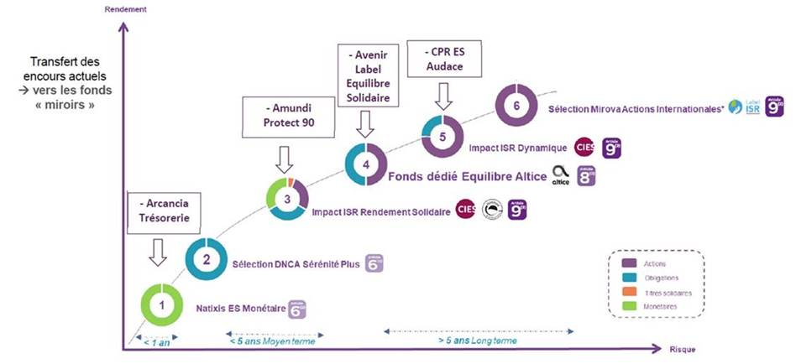

 | Une négociation s’est mise en place fin janvier pour intégrer ce prestataire, ces fonds et les différents aspects techniques au sein de l’accord de PEG qui nous régit.

 | La CFDT n'a pas été entendu sur sa demande de mise en place d’un abondement compensant celui qui existait sur le fond en action Altice (disparu du fait de sortie de bourse d’Altice !).
 | Sa disparition a mécaniquement provoqué un report d’une partie des placements sur le Percol (Plan d’Epargne Retraite Collectif), dispositif qui est liquidable à la retraite et dont l’enveloppe d’abondement, bien trop faible, a dû être revue en 2021 et 2022 à 4,2M€ pour pouvoir verser le niveau d’abondement correspondant aux montants placés par les salariés sur le PERCOL .

 | Jusqu'au 24 avril à 17h, vous pouvez choisir de placer votre intéressement sur le nouveau dispositif.

 | Enfin, pour une gestion plus simple de vos avoirs, un agrégateur peut vous donner la visibilité sur vos comptes détenus chez d’autres établissements financiers.
 | Vous avez peut êrte épargnés dans les PEE/PEG de précédentes entreprises (comme le PEG Vivendi…). Sachez que vous avez la possibilité de demander un transfert de ces avoirs sur le PEG Natixis.

 | Sur le sujet de l’épargne salariale aussi, la CFDT reste mobilisée.

 | P.S. : vous pouvez vérifier sur le site ciclade.caissedesdepots.fr si certains de vos avoirs, non réclamées ou oubliées, dits en déshérence, ont été transférés par les établissements financiers à la Caisse des Dépôts.

Adhérez à la CFDT

 | Si vous ne les recevez pas encore, cliquez ici pour adhérer aux communications CFDT
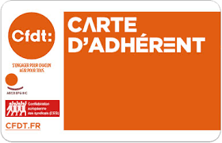
 | Cliquez ici pour devenir Adhérent CFDT



Télechargez notre application CFDT SFR, sur Apple ou Android

